ユースケース図
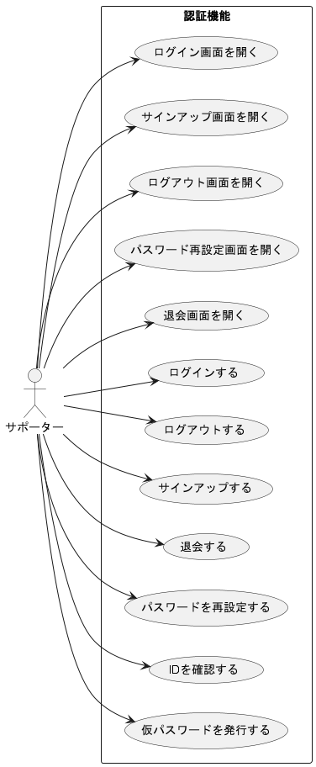
ユースケース図 | システム名称 | わくりは！ | 改訂日 | 2022-10-30
 |  |  | 改訂者 | 庄司

